Lista_LTN_NTNF
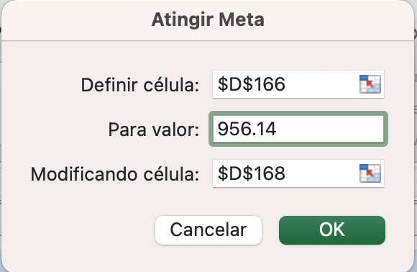
1

 | Preço | 836.36 | $
 | Prazo | 756 | dias úteis

 | YTM | 6.14% | ao ano
 | checagem | 836.36

2

 | Tempo decorrido | 66 | dias úteis
 | Queda taxa juros | 2% | ao ano

 | Nova YTM | 4.14% | ao ano
 | Novo prazo | 690 | dias úteis

a) | Preço de venda | 894.93 | $
b) | Lucro bruto | 58.57 | $
c) | Taxa retorno | 7.00% | ao período
 | Taxa retorno | 29.49% | ao ano

3

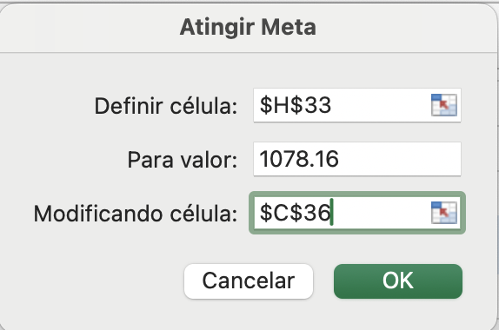
 | Data compra | 2023-04-10 |  | Datas | Dias úteis | Fluxo | VP
 | Data vencimento | 2025-01-01 |  | 2023-07-01 | 56 | 48.81 | 48.11
 | Data liquidacao | 2023-04-11 |  | 2024-01-01 | 181 | 48.81 | 46.59
 | Preço de compra | 1,078.16 | $ | 2024-07-01 | 305 | 48.81 | 45.14
 | Principal | 1,000.00 | $ | 2025-01-01 | 434 | 1,048.81 | 938.32
 | Taxa de cupom | 10.00% | ao ano |  |  | Preço | 1,078.16
 | Taxa de cupom | 4.88% | ao ano

a) | YTM | 6.68% | ao ano | <- Usando atingir meta

b) | Nova YTM | 13.65% | ao ano | Datas | Dias úteis | Fluxo | VP
 | Novo preço | 975.15 | $ | 2023-07-01 | 56 | 48.81 | 47.44
 |  |  |  | 2024-01-01 | 181 | 48.81 | 44.52
 |  |  |  | 2024-07-01 | 305 | 48.81 | 41.81
 |  |  |  | 2025-01-01 | 434 | 1,048.81 | 841.38
c) | Prazo vencimento | 52 | dias úteis |  |  | Preço | 975.15

 | Valor a receber | 1,048.81 | $
 | Preço mercado | 989.95 | $

 | YTM | 32.30% | ao ano | note que aqui teremos tão somente o cupom + principal a ser pago no último dia…

4

 | Prazo vencimento | 482 | dias úteis
 | YTM | 11.50% | ao ano

a) | Preço | 812.04 | $

b) | O Tesouro Prefixado para ser negociado com prêmio (preço > valor principal) a YTM teria que ser negativa,
 | o que não faz sentido econômico, pois o investidor pagaria hoje um valor maior do que irá receber no
 | vencimento, que no caso da LTN é R$ 1000.

5

 | YTM | 9.48% | ao ano
 | Prazo vencimento | 2520 | dias úteis
 |  |  |  | Fluxos na data de compra |  |  |  | Fluxos na data de venda
 | Principal | 1,000.00 | $ | Dias úteis | Fluxo | VP |  | Dias úteis | Fluxo | VP
 | Taxa de cupom | 10.00% | ao ano | 126 | 48.81 | 46.65
 | Taxa de cupom | 4.88% | ao ano | 252 | 48.81 | 44.58
 |  |  |  | 378 | 48.81 | 42.61
 | NTNF tem juros pagos semestralmente, ou seja, |  |  | 504 | 48.81 | 40.72
 | a cada 126 dias úteis já que os pagamentos são |  |  | 630 | 48.81 | 38.92 |  | 126 | 48.81 | 45.40
 | espaçados igualmente. |  |  | 756 | 48.81 | 37.20 |  | 252 | 48.81 | 42.22
 |  |  |  | 882 | 48.81 | 35.55 |  | 378 | 48.81 | 39.27
 | Preço de compra | 1,031.92 | $ | 1008 | 48.81 | 33.97 |  | 504 | 48.81 | 36.52
 |  |  |  | 1134 | 48.81 | 32.47 |  | 630 | 48.81 | 33.97
 |  |  |  | 1260 | 48.81 | 31.03 |  | 756 | 48.81 | 31.60
 | Nova YTM | 15.60% | ao ano | 1386 | 48.81 | 29.66 |  | 882 | 48.81 | 29.39
 |  |  |  | 1512 | 48.81 | 28.35 |  | 1008 | 48.81 | 27.33
 | Preço de venda | 759.25 | $ | 1638 | 48.81 | 27.09 |  | 1134 | 48.81 | 25.42
 |  |  |  | 1764 | 48.81 | 25.89 |  | 1260 | 48.81 | 23.64
 | O preço de venda ficou menor por dois motivos: |  |  | 1890 | 48.81 | 24.75 |  | 1386 | 48.81 | 21.99
 | O primeiro é que a YTM aumentou, o que faz o |  |  | 2016 | 48.81 | 23.65 |  | 1512 | 48.81 | 20.45
 | preço (VP dos fluxos) ficar menor. O segundo |  |  | 2142 | 48.81 | 22.60 |  | 1638 | 48.81 | 19.02
 | motivo é que 4 fluxos representando os juros |  |  | 2268 | 48.81 | 21.60 |  | 1764 | 48.81 | 17.69
 | foram pagos. |  |  | 2394 | 48.81 | 20.65 |  | 1890 | 48.81 | 16.46
 |  |  |  | 2520 | 1,048.81 | 423.98 |  | 2016 | 1,048.81 | 328.88

 | (*) o mais preciso seria considerar os feriados e que os semestres podem ser "maiores" ou "menores". No entanto, o exercício diz que os "pagamentos são espaçados igualmente" (i.e. um semestre é 126 d.u.)

6

 | Data compra | 2025-09-22
 | Data vencimento | 2032-01-01
 | Data liquidacao | 2025-09-23 |  | =DIATRABALHO(C95;1;Feriados!A69:A957)

 | N d.u. | 1571 | d.u. | =DIATRABALHOTOTAL(C97;C96-1;Feriados!A242:A479)

 | VF | R$ 1,000.00
 | YTM compra | 13.65% | % a.a.
 | Preço compra | R$ 450.37

 | Quantidade compra | 12 | unidades

 | Valor compra | R$ 5,404.48

 | YTM venda | 14.04% | % a.a.
 | N d.u. venda | 1319 | d.u.

 | Preço venda | R$ 502.75

 | Rendimento | 11.63% | % a.a.
 |  |  | -> seu rendimento é inferior à YTM de compra pois as taxas 'abriram' neste intervalo entre a compra e a venda…

7

 | Preço compra | R$ 892.20
 | Prazo título | 8 | anos | medido na data de emissão
 | Prazo título | 16 | semestres
 | Tempo venda | 97 | d.u. | -> ainda falta 16 semestres
 | Valor de face | R$ 1,000.00
 | Taxa cupom | 10.00% | % a.a., efetivo
 | Taxa cupom | 4.88% | % a.s.
 | Cupom | R$ 48.81
 | YTM venda | 11.48% | % a.a.
 | Tempo | CF | VP_CF
1 | 29 | R$ 48.81 | R$ 48.20
2 | 155 | R$ 48.81 | R$ 45.65
3 | 281 | R$ 48.81 | R$ 43.24
4 | 407 | R$ 48.81 | R$ 40.95
5 | 533 | R$ 48.81 | R$ 38.79
6 | 659 | R$ 48.81 | R$ 36.73
7 | 785 | R$ 48.81 | R$ 34.79
8 | 911 | R$ 48.81 | R$ 32.95
9 | 1037 | R$ 48.81 | R$ 31.21
10 | 1163 | R$ 48.81 | R$ 29.56
11 | 1289 | R$ 48.81 | R$ 28.00
12 | 1415 | R$ 48.81 | R$ 26.51
13 | 1541 | R$ 48.81 | R$ 25.11
14 | 1667 | R$ 48.81 | R$ 23.78
15 | 1793 | R$ 48.81 | R$ 22.53
16 | 1919 | R$ 1,048.81 | R$ 458.45

 |  | Preço venda | R$ 966.45

 |  | Ganho ou perda | R$ 74.25

 |  | Ganho ou perda | 8.32% | % a.p.

 |  | Ganho ou perda | 23.08% | % a.a.

8

 | Valor de face | R$ 1,000.00
 | Taxa de cupom | 10.00% | % a.a., efetivo
 | Taxa de cupom | 4.88% | % a.s.
 | Valor cupom | R$ 48.81
 | Tempo | CF | VP
 | 0
 | 100 | R$ 48.81 | R$ 46.24
 | 226 | R$ 48.81 | R$ 43.18
 | 352 | R$ 1,048.81 | R$ 866.72
 |  | Preço | R$ 956.14

 |  | YTM | 14.63% | % a.a. | -> resolvido com atingir meta ou "goal seek"

